SPCF
Задание: 1. Проанализировать спецификацию и графический интерфейс пользователя и сформировать список всех вопросов, которые необходимо уточнить для того, чтобы разработать тест-кейсы для тестирования данной функциональности. Список вопросов должен быть в xls-файле с именем LR3_<группа>_<фамилия>_<имя>.xls, в рабочем листе (worksheet) «Questions». 2. Сделать декомпозицию для данной функциональности - составить список «фич» (features, functions, sub-functions) и сохранить в xls-файле с именем LR3_<группа>_<фамилия>_<имя>.xls, в рабочем листе (worksheet) «Features List». 3. Разработать и описать тесты, для полного тестирования данной функциональности. Тест-кейсы сохранить в xls-файле с именем LR3_<группа>_<фамилия>_<группа>.xls, в рабочем листе (worksheet) «Test Matrix». 4. Выполнить тест кейсы и зафиксировать результаты в матрице (Passed\Failed(bug ID)). Описать все найденные ошибки в xls-файл LR3_<группа>_<фамилия>_<группа>.xls, в рабочем листе (worksheet) «Test Matrix» и 'Bugs Reports".

Общая информация.
Программа позволяет построить два типа графиков по заданному массиву точек: линейный, на осях ординат и абсцисс больше нуля; радиальный, по углу и отклонению.

Детальная информация.
Для того чтобы построить график необходимо задать начальные значения точек в формате "[X]x[Y]". Значения могут быть только числовыми, целочисленными и больше нуля. Все остальные значения не принимаются программой и не добавляются в список. Каждое значение из списка может быть отредактировано или изменено по порядку следования или удалено (см. Рис.1).

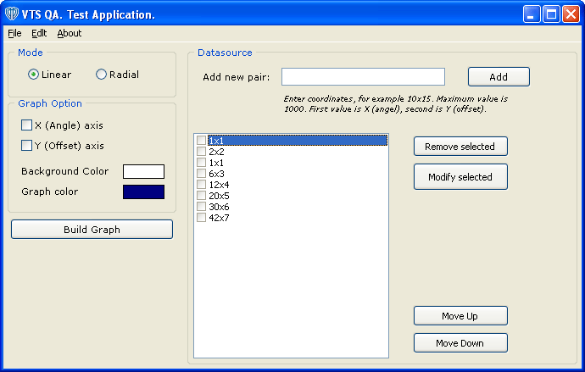
Рис. 1. Главное окно программы.

Значения координат могут быть введены вручную, либо загружены из файла. Соответственно, введенные значения можно сохранить для дальнейшего использования.
После того как все нужные значения введены, можно построить график. Для этого нужно нажать кнопку "Build Graph". После этого на экране по центру главной формы появится график, построенный по введенным координатам:

Рис. 2. График.

Для оценки введенных значений на графике можно использовать «прицел». Значения на графике под «прицелом» показываются слева от центра перекрестья.

Значения координат могут быть введены вручную, либо загружены из файла. Соответственно, введенные значения можно сохранить для дальнейшего использования. После того как все нужные значения введены, можно построить график. Для этого нужно нажать кнопку "Build Graph". После этого на экране по центру главной формы появится график, построенный по введенным координатам:

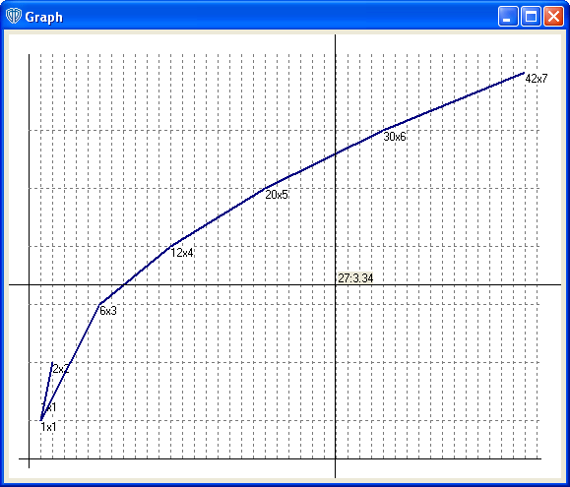

Для оценки введенных значений на графике можно использовать «прицел». Значения на графике под «прицелом» показываются слева от центра перекрестья.

